Задание 1
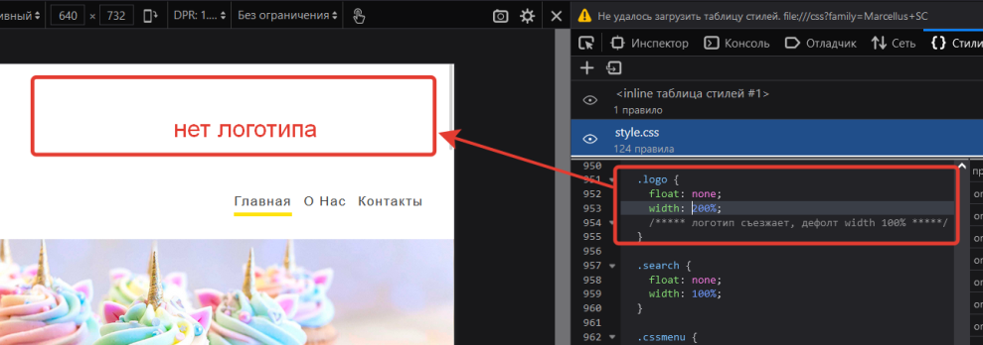
№ | Название | Предусловие | Шаги воспроизведения | Ожидаемый результат | Фактический результат
1 | Съезжает логотип в шапке сайта на устройствах с разрешением экрана по горизонтали до 640px | Открыт симулятор mobile в DevTools | 1. Открыть страницу "Главная" | Логотип отображается по центру в шапке сайта. Значение width: 100%, | Логотип съезжает в шапке сайта влево, появляется горизонтальный скролл. Значение width: 200%
 |  |  | 2. Поставить разрешение экрана по горизонтали до 640px включительно
 |  |  | 3. Поставить разрешение экрана по вертикали 1080px
 | Критичность
 | Minor
 | Приоритет | Окружение
 | Medium | Windows 10 x64 / Firefox Browser 99.0.1 (64 бита)
 | Комментарий

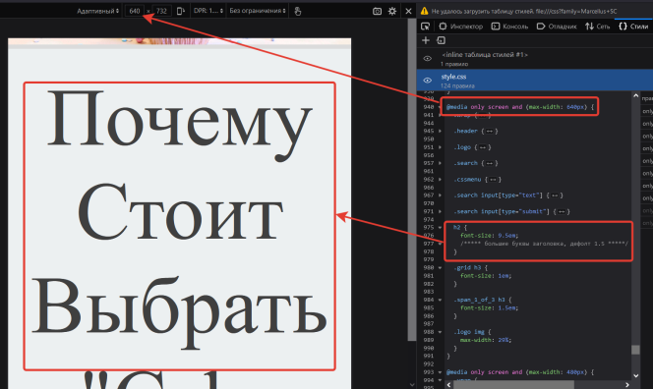
№ | Название | Предусловие | Шаги воспроизведения | Ожидаемый результат | Фактический результат
2 | Большие буквы заголовка h2 на устройствах с разрешением экрана по горизонтали от 321px до 640px | Открыт симулятор mobile в DevTools | 1. Открыть страницу "Главная" | Заголовок адаптируется под размеры экрана. Шрифт заголовка - 1.5em | Буквы становятся большими. Шрифт заголовка - 9.5em. Появляется горизонтальный скролл.
 |  |  | 2. Поставить разрешение экрана по горизонтали от 321 до 640px включительно

 | Критичность |  | 3. Поставить разрешение экрана по вертикали 1080px
 | Minor
 | Приоритет | Окружение | 4. Проскроллить до заголовка "Почему стоит выбрать CakeLand"
 | Medium | Windows 10 x64 / Firefox Browser 99.0.1 (64 бита)
 | Комментарий

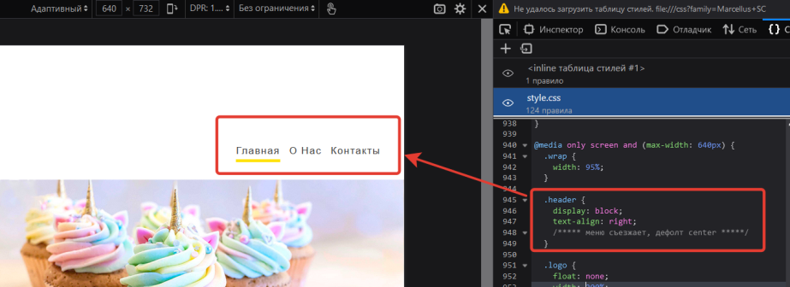
№ | Название | Предусловие | Шаги воспроизведения | Ожидаемый результат | Фактический результат
3 | Меню съезжает вправо в шапке сайта на устройствах с разрешением экрана по горизонтали до 640px | Открыт симулятор mobile в DevTools | 1. Открыть страницу "Главная" | Меню отображается по центру в шапке сайта. Значение text-align: center | Меню отображается справа в шапке сайта. Значение text-align: right
 |  |  | 2. Поставить разрешение экрана по горизонтали до 640px включительно
 |  |  | 3. Поставить разрешение экрана по вертикали 1080px
 | Критичность
 | Trivial
 | Приоритет | Окружение
 | Low | Windows 10 x64 / Firefox Browser 99.0.1 (64 бита)
 | Комментарий

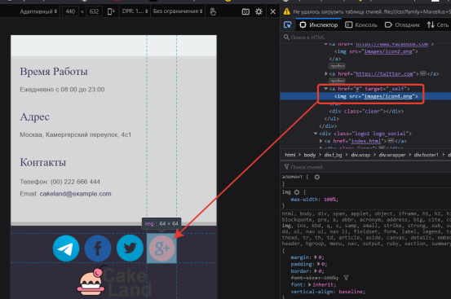
№ | Название | Предусловие | Шаги воспроизведения | Ожидаемый результат | Фактический результат
4 | Ссылка-якорь на шапку сайта в профиле Google+ в футере после клика по иконке |  | 1. Открыть страницу "Главная" | После клика открывается новая вкладка с профилем Gooogle+ сайта CakeLand | После клика происходит автоматический сколл в шапку сайта
 |  |  | 2. Проскроллить в футер сайта
 |  |  | 3. Кликнуть по иконке Google+
 | Критичность
 | Major
 | Приоритет | Окружение
 | High | Windows 10 x64 / Firefox Browser 99.0.1 (64 бита)
 | Комментарий
 | Неверно указан URL

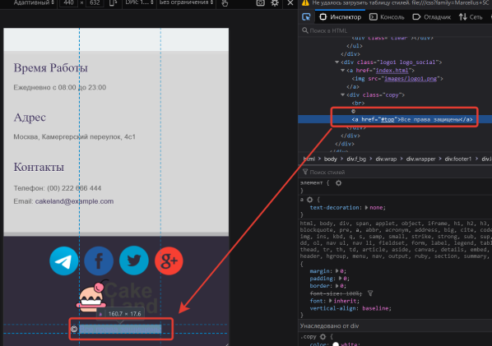
№ | Название | Предусловие | Шаги воспроизведения | Ожидаемый результат | Фактический результат
5 | Ссылка-якорь на шапку сайта в копирайте |  | 1. Открыть страницу "Главная" | Сайт остался в прежнем состоянии | После клика происходит автоматический сколл в шапку сайта
 |  |  | 2. Проскроллить в футер сайта
 |  |  | 3. Нажать на "Все права защищены"
 | Критичность
 | Trivial
 | Приоритет | Окружение
 | Low | Windows 10 x64 / Firefox Browser 99.0.1 (64 бита)
 | Комментарий

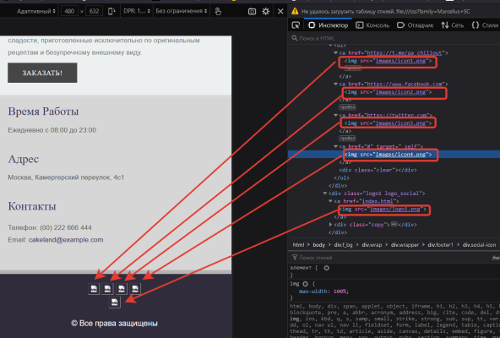
№ | Название | Предусловие | Шаги воспроизведения | Ожидаемый результат | Фактический результат
6 | Битые ссылки на иконки соцсетей в футере на странице "О нас" |  | 1. Открыть страницу "О нас" | Иконки соцсетей отображаются | Иконки соцсетей не отображаются. В HTML не верно указаны относительные пути до иконок
 |  |  | 2. Проскроллить в футер сайта

 | Критичность
 | Major
 | Приоритет | Окружение
 | Medium | Windows 10 x64 / Firefox Browser 99.0.1 (64 бита)
 | Комментарий

№ | Название | Предусловие | Шаги воспроизведения | Ожидаемый результат | Фактический результат
7

 | Критичность

 | Приоритет | Окружение

 | Комментарий

